상품제안서
프리미엄 일체형 우드 노트북 모니터 받침대 | 상품코드: S37635

 |  |  |  |  |  |  | 02-713-8555 | www.synergygift.co.kr
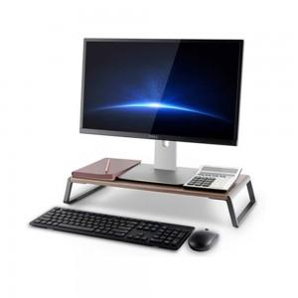

【상세/제작정보】

【인쇄/포장옵션】 | 레이저, 풀칼라 / 포장불가능

【공급단가】 | 수량 | 20~ | 50~ | 100~ | 300~ | 500~
*VAT별도 | 실버 | 24,810원 | 23,480원 | 22,330원 | 21,760원 | 21,380원
 | 티타늄 | 24,810원 | 23,480원 | 22,330원 | 21,760원 | 21,380원

【상품 URL】 | https://www.synergygift.co.kr:443/src/goods_detail.php?gdno=37635

